2月21_議事録
議事録

 |  |  | ※参加有無用ボタン左クリック
 | ▽議題 |  |  |  | 参加有無
 | ①Notionに出した案で会議
 |  |  | 1 | 仙頭 | ○
 |  |  | 2 | 君島 | ○
 | ▽議事録担当者 |  | 3 | 柳澤 | ○
 | 澤田 |  | 4 | 安藤 | ○
 |  |  | 5 | 澤田 | ○
 | ▽議事録概要(※簡潔に！) |  | 6 | 山口 | ○
 |  |  | 7 | 古市 | ○
 |  |  | 8 | 中村 | ✕
 |  |  | 9 | 桝田 | ✕
 | ▽議事録 |  | 10 | 酒井 | ✕ |  | ga
 | 内容 | 発言者
 | 受賞作品にはプレイヤー側にギミックを持たせたものより、ステージにギミック | 澤田 | 画面全体表示
 | を持たせたものが多いと思う（オリヒメ、間欠泉参照） |  | Windows + Alt + v -> u |  |  | ×
 |  |  | 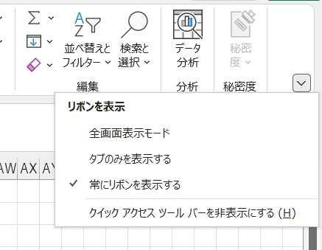
 | ゴムボールでバウンドするゲーム | 君島
 | 壁に柔らかさの段階がある
 | 雨・音
 | 雨をさえぎって和音を作るゲーム | 君島
 | 容器に水を満たして音を作る | 古市
 | 材質から音を推測する | 安藤

 | 柔らかい武器を投げて、反射させようぜ
 | ムチとか？ | 澤田
 | 発泡スチロールの剣 | 君島
 | 発泡スチロールを毟る。何かが出る | 君島 | 1ページだけをブックで保存
 | 発泡スチロールを掘る | 安藤 | 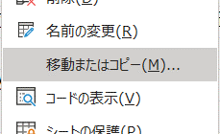
 | 土は地面だから上からしか掘れない。 | 君島
 | 発泡スチロールはどこからでも掘れる

 | 射程が伸びるチェーンソー
 | 木を切るギミック。道が出来そう | 安藤
 | 気を何本も一気に切れる | 澤田
 | 止まってると退屈だから動く敵を一気に切りたい。 | 君島
 | 橋を作る | 安藤
 | 切った木でなにかしたい
 | 燃料 | 安藤
 | ハクスラ。木を切るとお金が手に入る。 | 君島
 | お金で技なども買える。
 | チェーンソーの長さで切れる太さを限定する。伝説の木を切るのが目標
 | 家具を作る | 安藤

 | 触れたモノを成長させようぜ
 | 錆びたり朽ちたりさせて道を作る | 安藤
 | 苗を成長させて道を作れる | 澤田
 | 触るだけだから感触をだせるのか | 安藤

 | 血を操って釣り
 | サメが釣れそう | 澤田
 | 漂流生活で血を操る以外に手段がないため血でつるのか | 君島
 | 血には限界があって、魚を食べることで回復する | 澤田
 | 吸血鬼 | 君島
 | 太陽やばそう | 古市
 | 城に戻って復権を目標にする | 君島

 | コロコロでゴミを回収
 | 塊魂 | 古市
 | 塊魂は練り消しから遊びを拡大した。同じようにに考えるのもよさそう | 安藤
 | 宝石を集める。何層にも重なって綺麗になる | 君島

 | 村瀬先生のフィードバック
 | ワイヤーアクションを3日で作ってみろ（難しい）
 | クラッカーに縛られすぎ
 | 型抜きは、リアルにできないことを追求したほうがいい

 | 竹とんぼ
 | 竹とんぼ自体が面白そうだから考えた | 仙頭
 | 竹とんぼの遠心力でハンマーを振り回して破壊する | 君島

 | パチンコを発射して

 | ▽入力日 セル内で Ctrl ＋ ; で本日の日付入力

